Sheet1
Penentuan berat mobil dengan konsumsi bahan bakar
X= Berat Mobil | Y= Konsumsi Bahan Bakar

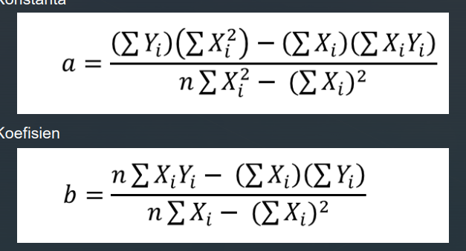
 | X | Y | X*Y | X^2 | Y^2
 | 2 | 32 | 64 | 4 | 1024
 | 2.4 | 30 | 72 | 5.76 | 900
 | 2.8 | 28 | 78.4 | 7.84 | 784
 | 3.4 | 23 | 78.2 | 11.56 | 529
 | 3.6 | 19 | 68.4 | 12.96 | 361
Total | 14.2 | 132 | 361 | 42.12 | 3598

433.64

8.96

48.397321429

-69.4

8.96

-7.7455357143

Pembuktian oleh rumus excel
konstanta
48.397321429

Koefisien
-7.7455357143

Y = a + bx | minimum x = 2
Y = 48,4-7,75 X | dimana X adalah dari [2, 3,6]

PENGUJIAN MENGGUNAKAN DATA UJI
Data Uji | Hasil
2.4 | 29.808035714
3.4 | 22.0625
3.6 | 20.513392857

Korelasi Pearson
r | -0.97453457095
 | besar hubungan antara Berat Mobil dan Konsumsi Bahan Bakar adalah -0,97453
 | dimana jenis hubungannya adalah negatif
 | dan kekuatan hubungannya adalah sangat Lemah

 | 94.971762998
 | besar kontribusi dari variabel Berat Mobil terhadap Konsumsi Bahan Bakar
 | 94.90%
 | perubahan yang terjadi dari Konsumsi Bahan Bakar dipengaruhi Berat Mobil
 | 94.90%
 | sisanya | 5.10% | merupakan kontribusi dari variabel selain berat mobil

